初めにご確認ください
①総括表に法人の情報を入力してください。

「申請者」の各項目に、法人の情報を入力してください。

「申請内容」以下は自動入力のため、入力作業は不要です。

②「申請一覧」に申請する事業所・施設の情報を入力してください。

特定施設を除く
・有料老人ホーム
・サービス付き高齢者向け住宅
・養護老人ホーム
・軽費老人ホーム
は、「介護保険事業所番号」の欄に、
「なし」と入力してください。

○短期入所系サービス
○入所施設・居住系サービス
は、必ず「定員」を入力してください。
同じ事業所・施設については、複数の対応期間がある場合も、別々に入力せず、必ず1行にまとめてください。

16カ所以上の事業所・施設について申請する場合は、16以降が非表示となっているため、「再表示」して入力してください。
最大で60カ所まで申請可能です。
※61カ所以上の申請を希望する場合は、個別にお問い合わせください。

③申請する費用の詳細を、「内訳・費目詳細」に入力してください。

左記の入力例の場合、
通し番号「1～3」は、
【申請一覧】のNo.1「ヘルパーステーション 介護保険課」
通し番号「4～9」は、
【申請一覧】のNo.2「有料老人ホーム 介護保険課」
通し番号「10・11」は
【申請一覧】のNo.3「デイサービス 介護保険課」
の経費となります。
また、「有料老人ホーム 介護保険課」については、「R5.5.1～R5.5.20」と「R5.7.7～R5.7.19」と、対応期間が2回ありますが、同じ事業所・施設は1行にまとめるため、いずれも「【申請一覧】のNo.2」となります。

【申請一覧】に入力した「No.」に対応するように入力してください。

【内訳・費用明細】に入力した、各事業所・施設の申請額について、
合算後、千円未満を切り捨てた金額が、【申請一覧】の「所要額①」に自動的に反映されます。
表示される際は、「円」単位ではなく、「千円」単位となります。
④「申請一覧」への反映を確認してください。

「施設内療養費」を申請する事業所・施設がある場合、「感染対策等を行った上での施設内療養に要する費用の補助に係るチェックリスト」を作成のうえ、金額（単位：千円）を入力してください。

⑤個別協議の希望有無を入力してください。

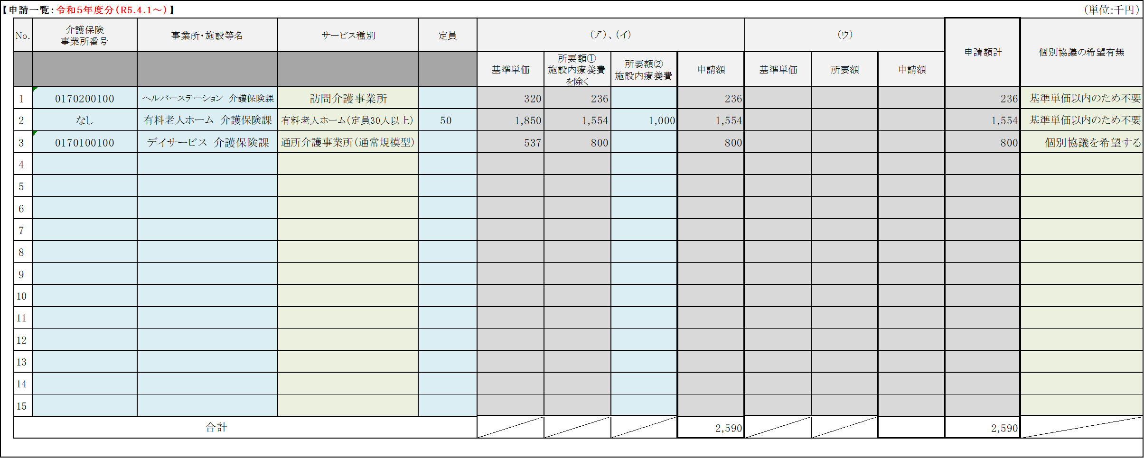
「個別協議の希望有無」を入力することで、「申請額」が表示されます。

個別協議の希望有無について選択してください。

令和5年度分では、所要額②（施設内療養費）は基準単価に含めません。
そのため、「No.2 有料老人ホーム 介護保険課」の場合、所要額②は基準単価に含めないことから、所要額①のみだと基準単価以内のため、「基準単価以内のため不要」を選択します。
一方で、「No.3 デイサービス 介護保険課」については、所要額①が基準単価を超えているため、全額の交付を希望する場合は、「個別を希望する」を選択し、個別協議書を作成してください。
なお、「個別協議を希望しない」を選択した場合は、基準単価までの交付決定となります。

⑥総括表への反映を確認してください。

【申請一覧】と【内訳・費目詳細】に入力が完了すると、【総括表】の「申請内容」以下に反映されます。

内訳・費目詳細
【内訳・費目詳細：令和５年度分（R5.4.1～）】

 |  |  | ※各項目への入力内容については、右に記載している【各項目の入力内容について】を必ずご確認ください。
 |  |  |  |  |  |  |  |  | 金額の合計 | 0
通し 番号 | 対象となる 事業所・施設 （No.） | 対象となる 事業所・施設 （名称） | 対応期間の始期 | 対応期間の終期 | 区分 | 費目 | 品目名等 | 発注日 ・ 実施日 他 | 数量等 | 金額 （円）
【各項目の入力内容について】
対象となる事業所・施設（No.）
申請する費用が、「申請一覧」に記載したどの事業所・施設分であるかを入力します。
入力の際は、「申請一覧」の該当する事業所・施設の「No.」を選択してください。
※「申請一覧」に入力していない「No.」は選択できません。
区分
（ア） 新型コロナウイルス感染者が発生又は感染者と接触のあった者（感染者と同居している場合に限 る）に対応した介護サービス事業所・施設等
①利用者又は職員に感染者が発生した介護サービス事業所・施設等
※職員に複数の感染者と接触のあった者が発生し、職員が不足した場合を含む
②感染者と接触のあった者に対応した訪問系・短期入所系サービス事業所、介護施設等
③都道府県、保健所を設置する市から休業要請を受けた通所系・短期入所系サービス事業所
④感染等の疑いがある者に対して一定の要件のもと自費で検査を実施した介護施設等
（イ） 新型コロナウイルス感染症の流行に伴い居宅でサービスを提供する通所系サービス事業所
（ウ） 感染者が発生した介護サービス事業所・施設等（以下のいずれかに該当）の利用者の受け入れや当該事業所・施設等に応援職員の派遣を行う事業所・施設等
費目
申請する費用がどの品目に該当するか、プルダウンから選択してください。
対応期間の始期
事業所・施設内で職員・利用者に新型コロナウイルス感染者が発生した場合は、新型コロナウイルス感染症発症日（又は症状発症日）が始期となります。
感染者と接触のあった者の場合は、同居家族が感染者となったことが判明した日が始期となります。
対応期間の終期
事業所・施設内で職員・利用者に新型コロナウイルス感染者が発生した場合は、寛解日や療養の終了日が終期となります。
※対応期間が複数回に渡る場合も、合算した期間を入力せず、その都度の期間を入力してください。
品目名等
申請する品目について、その詳細を入力してください。
物品の場合、商品名ではなく、「サージカルマスク」や「消毒用アルコール」等の物品の名称を入力してください。
消毒や感染性廃棄物の処理、介護人材の紹介や求人の場合、（ ）書きで、依頼した業者名等の詳細を入力してください。
手当の場合、（ ）書きで詳細を入力してください。
※危険手当（陽性者に対応した職員に支給 1日3,000円）
発注日・実施日 他
物品については、「発注日」を入力してください。
消毒や感染性廃棄物の処理等については、「実施日」を入力してください。
介護人材の紹介や求人等の場合は、「依頼した日」を入力してください。
各手当や宿泊費用等の場合は、「期間の初めの日」を入力してください。
数量等
申請する費用について、数量等を入力してください。
物品の場合は、「数量」を入力してください。
介護人材の紹介や求人、手当や宿泊費用等の場合、「対象となった人数」を入力してください。
消毒や感染性廃棄物の処理等については、「回数」を入力してください。
金額
申請する金額を入力してください。
1
2
3
4
5
6
7
8
9
10
11
12
13
14
15
16
17
18
19
20
21
22
23
24
25
26
27
28
29
30
31
32
33
34
35
36
37
38
39
40
41
42
43
【注意点】
対象外となる費用について
○事業所・施設内でコロナウイルス感染症発症日（又は症状発症日）より前に注文した物品や委
託等したものは、対象外となります。
○衛生用品の購入費用等について、感染者又は濃厚接触者の発生時等において在庫の不足が
見込まれ購入した不足分について対象となります。陽性者が発生した際に、在庫で対応した場
合、事前に購入していた衛生用品の購入費用は対象外となります。
○対応期間以降も使用可能な器具、備品（体温計、パルスオキシメーター、ごみ箱、ポータブルト
イレ等）や、ゾーニングに係る費用（養生テープ、パーテーション等）は対象外となります。
○PCR検査の費用や抗原検査キットの購入費用については、「自費検査」に該当するもの以外は
対象外となります（衛生用品としての申請はできません）。
44
45
46
47
48
49
50
51
52
53
54
55
56
57
58
59
60
61
62
63
64
65
66
67
68
69
70
71
72
73
74
75
76
77
78
79
80
81
82
83
84
85
86
87
88
89
90
91
92
93
94
95
96
97
98
99
100
101
102
103
104
105
106
107
108
109
110
111
112
113
114
115
116
117
118
119
120
121
122
123
124
125
126
127
128
129
130
131
132
133
134
135
136
137
138
139
140
141
142
143
144
145
146
147
148
149
150
151
152
153
154
155
156
157
158
159
160
161
162
163
164
165
166
167
168
169
170
171
172
173
174
175
176
177
178
179
180
181
182
183
184
185
186
187
188
189
190
191
192
193
194
195
196
197
198
199
200
201
202
203
204
205
206
207
208
209
210
211
212
213
214
215
216
217
218
219
220
221
222
223
224
225
226
227
228
229
230
231
232
233
234
235
236
237
238
239
240
241
242
243
244
245
246
247
248
249
250
251
252
253
254
255
256
257
258
259
260
261
262
263
264
265
266
267
268
269
270
271
272
273
274
275
276
277
278
279
280
281
282
283
284
285
286
287
288
289
290
291
292
293
294
295
296
297
298
299
300

- | - |  | - | - | - | - | - | - | - | -

